データマニュピュレータについて
データマニュピュレーターによるトランザクションでのデータ挿入

今回トランザクションのアクティビティの一つであるデータマニュピュレーターを用いてDBにデータを送信することができたので資料を作成しました
簡易的でいまだ調査段階ではありますが、トランザクションからDBへの書き込みは確認できました。

1.格納する用のDBの作成
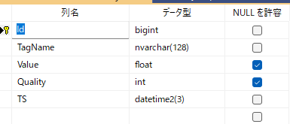
CREATE DATABASE PlantDB;
GO
USE PlantDB;
GO
IF OBJECT_ID('dbo.Telemetry','U') IS NULL
BEGIN
CREATE TABLE [dbo].[Telemetry](
[Id] bigint IDENTITY(1,1) NOT NULL CONSTRAINT [PK_Telemetry] PRIMARY KEY,
[TagName] nvarchar(128) NOT NULL,
[Value] float NULL,
[Quality] int NULL,
[TS] datetime2(3) NOT NULL CONSTRAINT [DF_Telemetry_TS] DEFAULT SYSUTCDATETIME()
);
END
GO

上記の列名データ型でDBを作成しました

2.データマニュピュレーターでINSERT文を作成
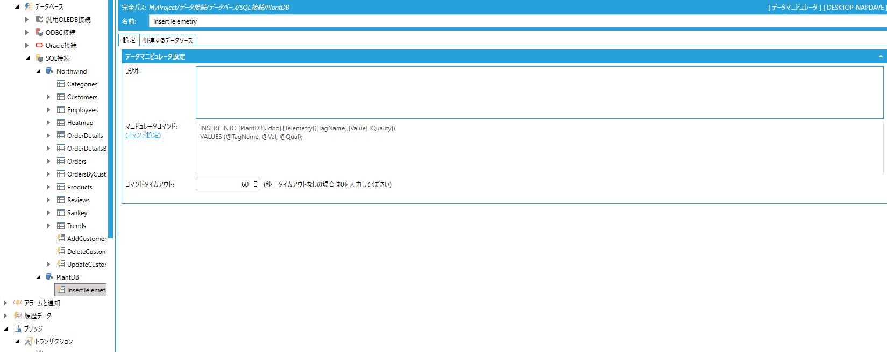

3.トランザクションのフローを作成
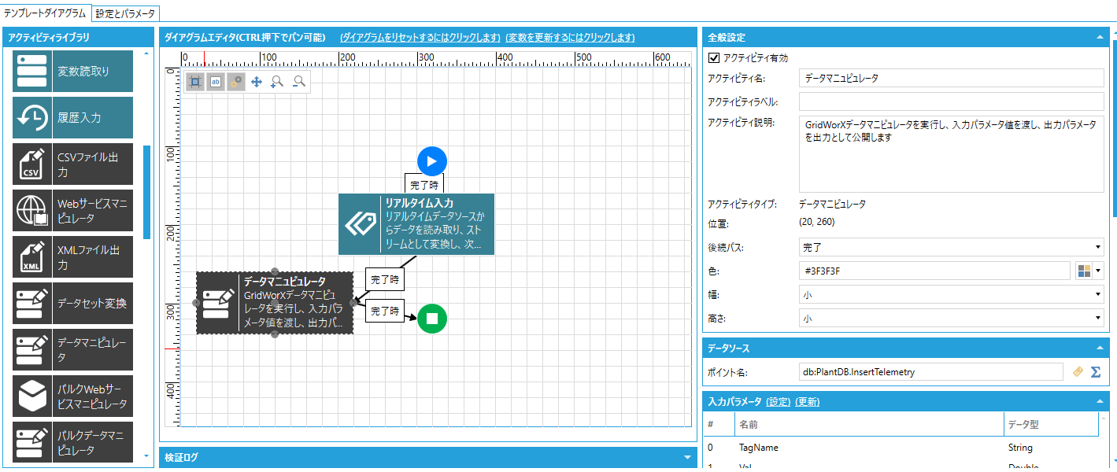

4.データマニュピュレータのポイント名を先ほど作成したマニュピュレータの@@Executeに設定する
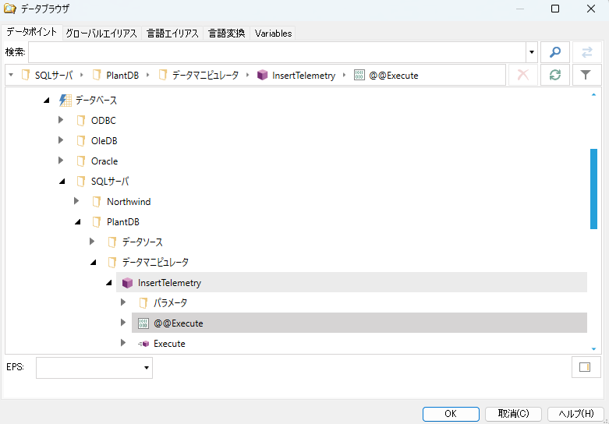

5.入力パラメータの設定から前回のアクティビティのデータを取得できるようにする
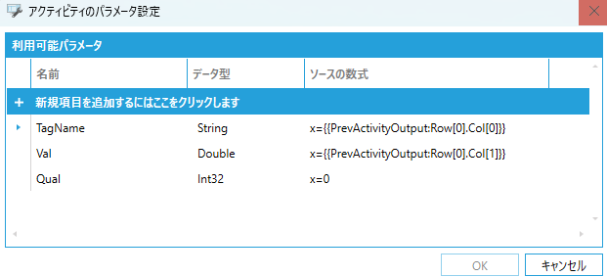

6.テスト実行してSSMSにて結果を見る

上記画像のように結果が取得できていることが確認できていると思われます。

参考リンク
・データマニュピュレータの動画
https://iconics.com/en-us/Resources/ICONICS-Institute/Units/Data-Connectivity/3837/Data-Manipulators

・データマニュピュレータについての概要

